Data
 | MyGol plantilla para importación en bloque
 | Instrucciones: * Los campos marcados con un asterisco son obligatorios. * La competición ya debe existir previamente en MyGol. * El nombre del equipo no debe existir en la competición. * El Email del jugador no es obligatorio, a menos que la opción "se requiere inscripción" esté marcada en las opciones de inscripción. Si se rellena, no debería existir ya en MyGol. * El nombre del archivo de la foto en la última columna debe coincidir con el nombre de la imagen asociada al jugador en el archivo ZIP que acompañará a este archivo de Excel. * La foto debe ser PNG o JPG, debe ser cuadrada y las dimensiones máximas son 512 x 512 píxeles. La foto no es obligatoria.
 | Nombre de la competición (*) | Nombre equipo (*) | Nombre jugador (*) | Apellidos jugador (*) | Email jugador (*) | DNI(*) | Imagen de foto de ficha en el fichero ZIP (*)
1 | AFA SOMOS TODOS | Club Atlético Lanús | Ruben | Farias |  | 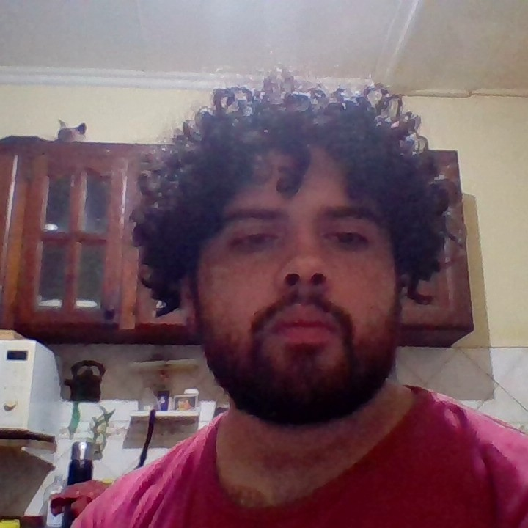 22232290 | 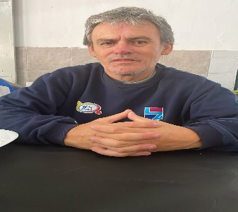
2 | AFA SOMOS TODOS | Club Atlético Lanús | Rodrigo | Herrera |  | 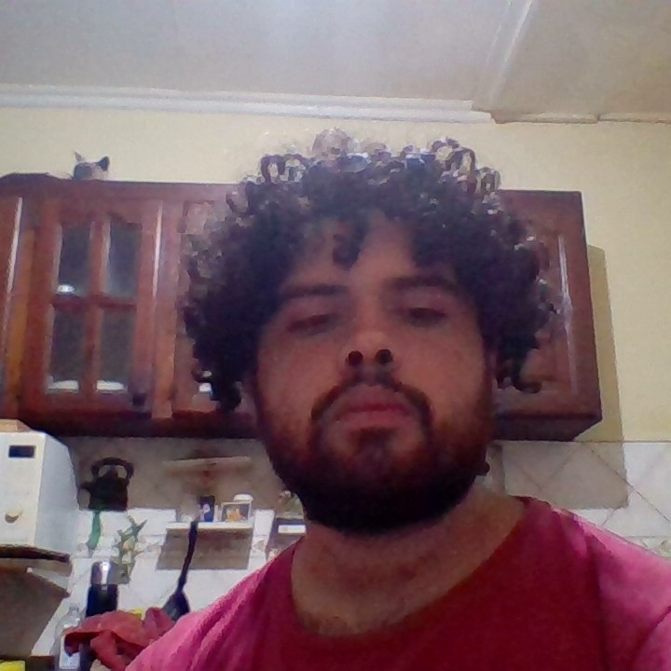 42202000
3 | AFA SOMOS TODOS | Club Atlético Lanús | Agustin | Mingroni |  | 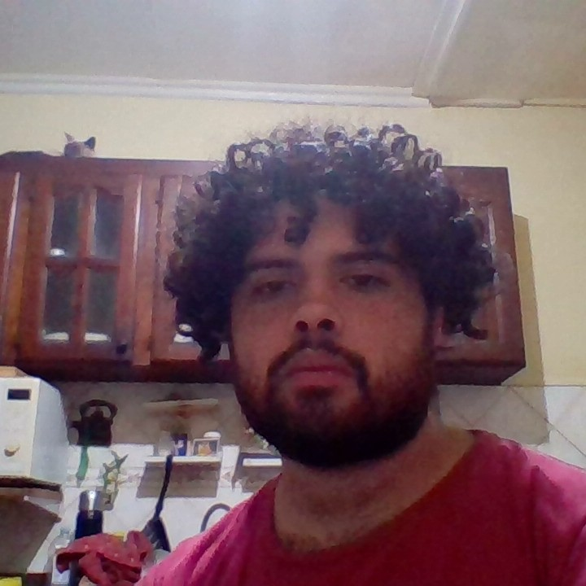 43627158 | 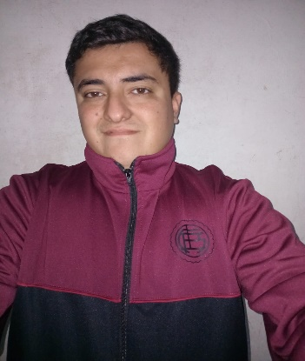
4 | AFA SOMOS TODOS | Club Atlético Lanús | Maximiliano | Alvarado |  | 37272177 | 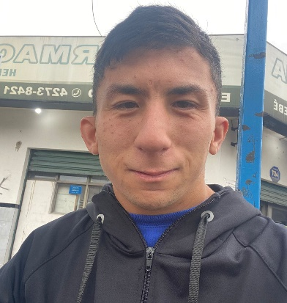
5 | AFA SOMOS TODOS | Club Atlético Lanús | Laureano | De Gregorio |  | 45544982 | 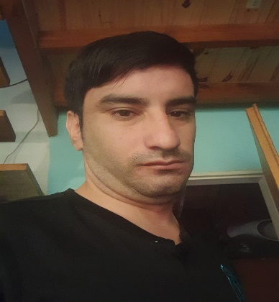
6 | AFA SOMOS TODOS | Club Atlético Lanús | Palaveccino | Esteban A |  | 46018713 | 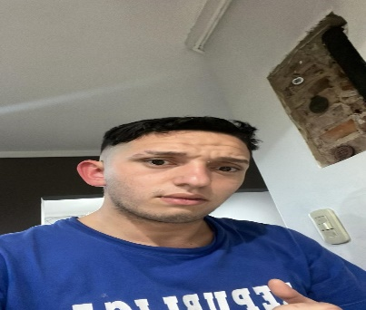
7 | AFA SOMOS TODOS | Club Atlético Lanús | Tiziano | Gonzales |  | 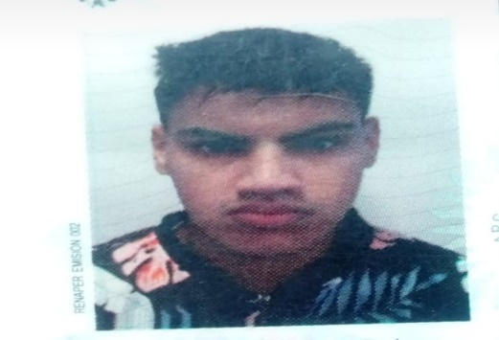 49369770
8 | AFA SOMOS TODOS | Club Atlético Lanús | Tiziano | Dominguez |  | 50687380 | 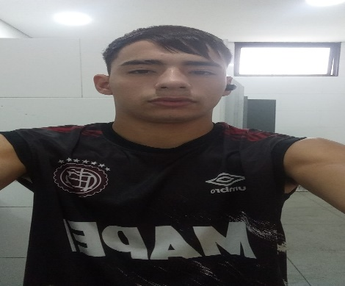
9 | AFA SOMOS TODOS | Club Atlético Lanús | Isaac | Fernandez |  | 43199612 | 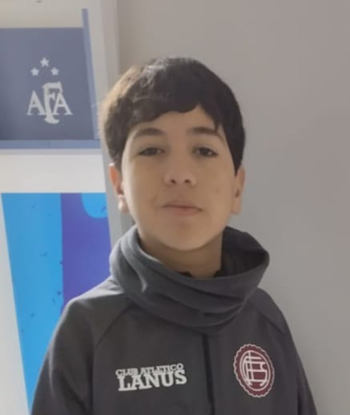
10 | AFA SOMOS TODOS | Club Atlético Lanús | Sergio | Basualdo |  | 46940491 | 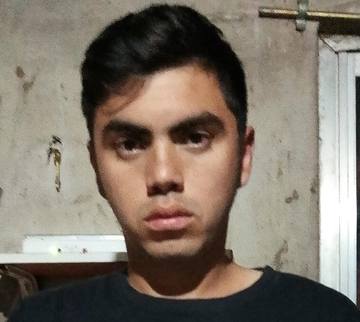
11 | AFA SOMOS TODOS | Club Atlético Lanús | Enzo | Medina |  | 47433796 | 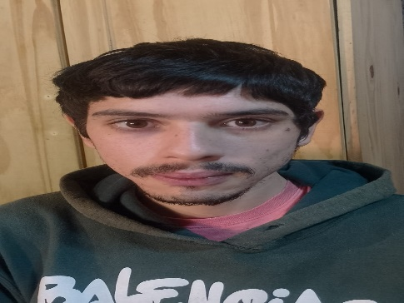
12 | AFA SOMOS TODOS | Club Atlético Lanús | Thiago | Gutierrez |  | 44380026 | 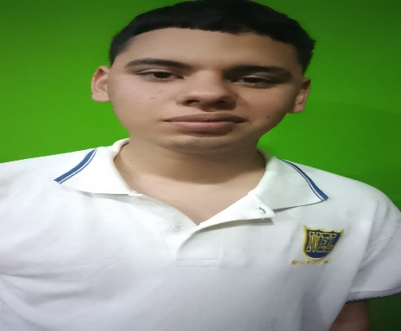
13 | AFA SOMOS TODOS | Club Atlético Lanús | Aaron | Macias |  | 48856914 | 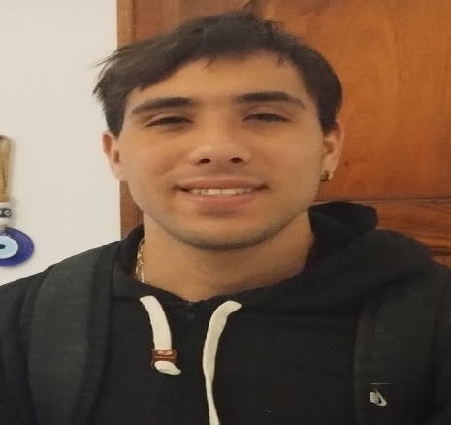
14 | AFA SOMOS TODOS | Club Atlético Lanús | Dylan | Oviedo |  | 49302231 | 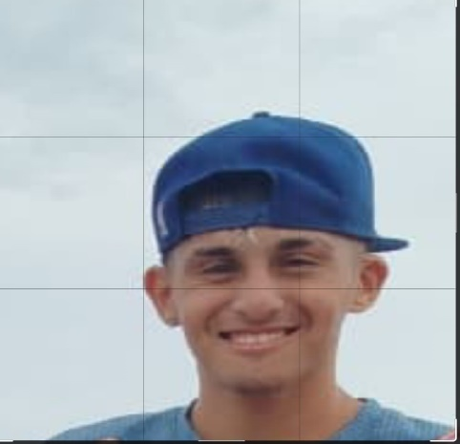
15 | AFA SOMOS TODOS | Club Atlético Lanús | Leonel | Carabajal |  | 47413332 | 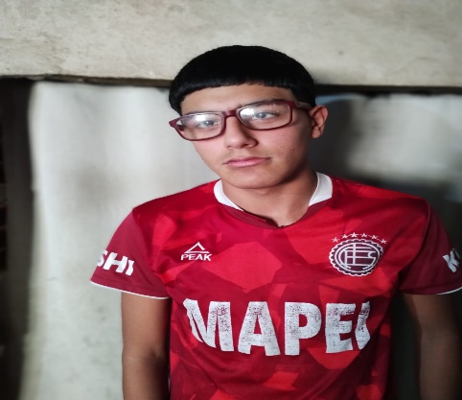
16 | AFA SOMOS TODOS |  |  |  |  |  | 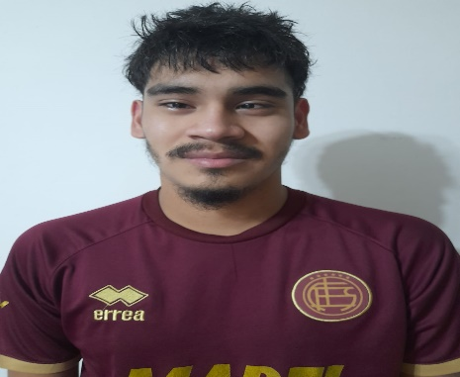

 | Cuerpo Técnico
 | Facudo Bustos DNI 38843478
 | Damian Peralta DNI 31657071
 | Fabian Campos DNI 43468189
 | Ana Laura Fracasi DNI 43468189

